5 - EAP
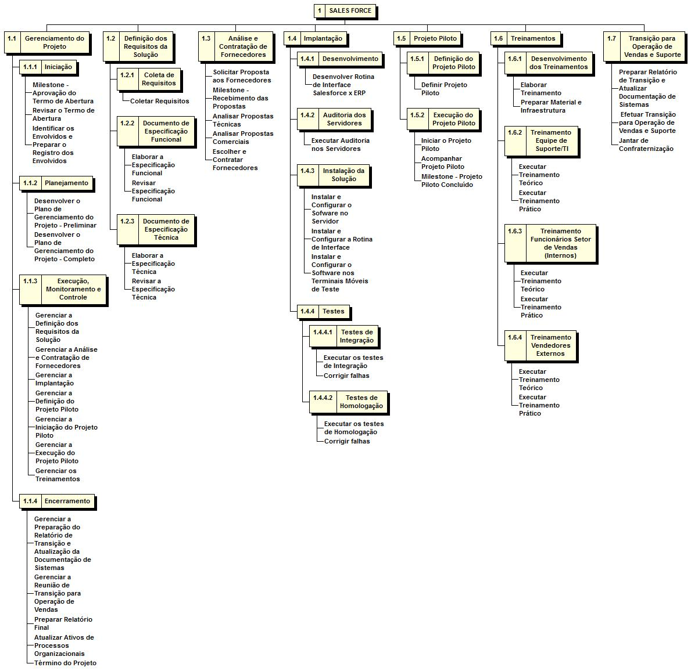

7 - Cronograma
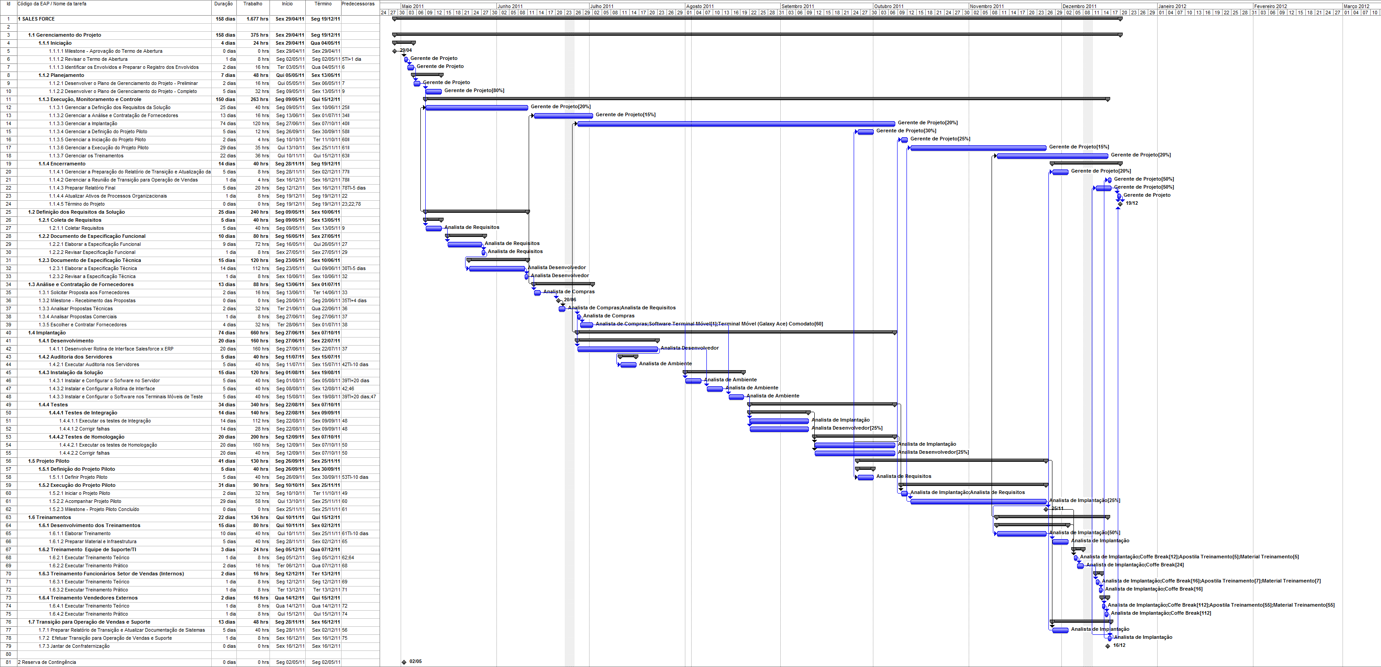

Capa

Grupo:
Bruno Furlan
Fernando Correa
Sergio Godoy
Yuri Silva

Considerações | Cronograma | Checklist Controle Qualidade

Project Charter | Orçamento | Organograma

Stakeholders List | Recursos | Project Team

Stakeholders Graphic | Contingência | Plano de Gerenciamento das Comunicações

EAP | MS-Project | Plano de Gerenciamento dos Riscos

Dicionário EAP | Métricas de Qualidade | EAR

14 - Organograma
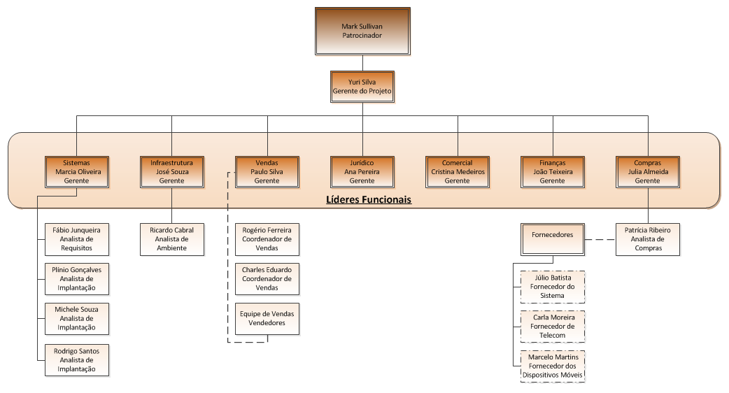

18 - EAR
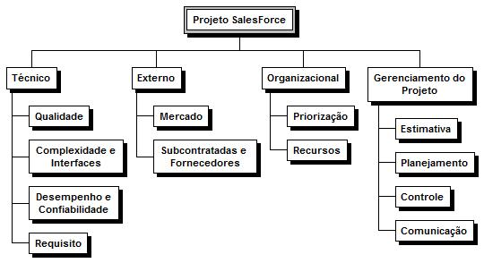
Estrutura Analítica dos Riscos

